상품제안서
차량용 스마트케어 공기청정기 501 | 상품코드: S38754

 |  |  |  |  |  |  | 02-713-8555 | www.synergygift.co.kr
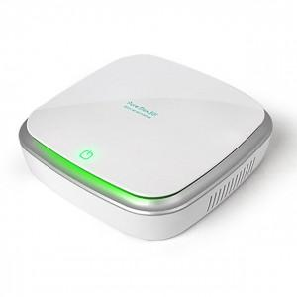

【상세/제작정보】 | H11등급 95% 헤파필터 적용한 USB전원 스마트케어 공기청정기

【인쇄/포장옵션】 | 레이저 / 포장지포장

【공급단가】 | 수량 | 20~ | 100~ | 300~ | 500~ | 1,000~
*VAT별도 | 화이트 | 22,750원 | 21,120원 | 20,620원 | 19,800원 | 18,970원
 | 블랙랙 | 22,750원 | 21,120원 | 20,620원 | 19,800원 | 18,970원

【상품 URL】 | https://www.synergygift.co.kr:443/src/goods_detail.php?gdno=38754

